수정요청
전체 톤 (시인성 문제)

원인: 밝은 베이지(배경)와 화이트(글자) 간의 명도 대비(Contrast) 부족.

결과: 텍스트 경계가 흐릿해져 가독성 및 시인성 저하.

배경색과 글자색이 비슷해서 읽기 힘들다는 의견들이 많습니다. 전체적인 톤은 유지하되, 텍스트가 명확히 눈에 띄도록 명도 차이를 줄 필요가 있습니다.

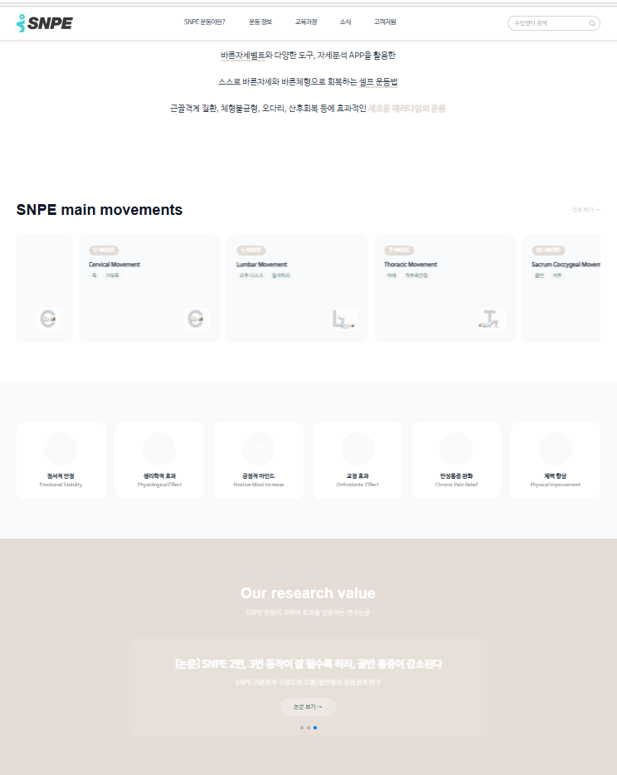
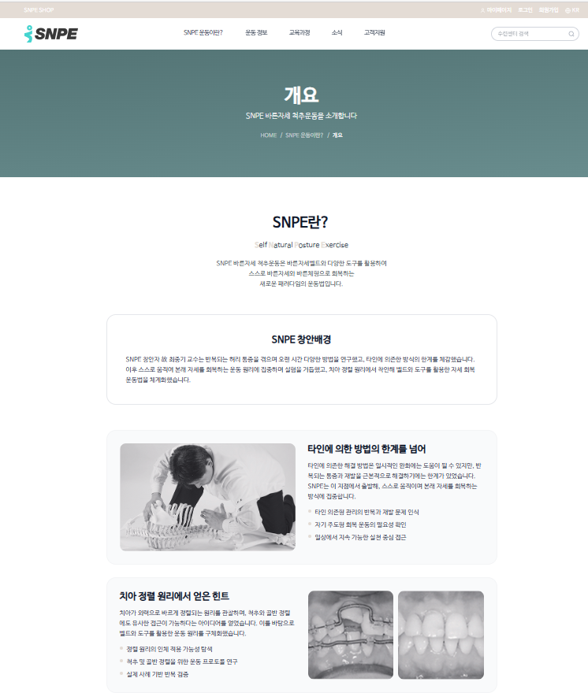

수정 요청 메인 메뉴 부분

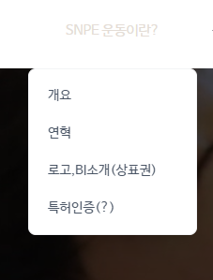
 | <기존 홈페이지 내용>
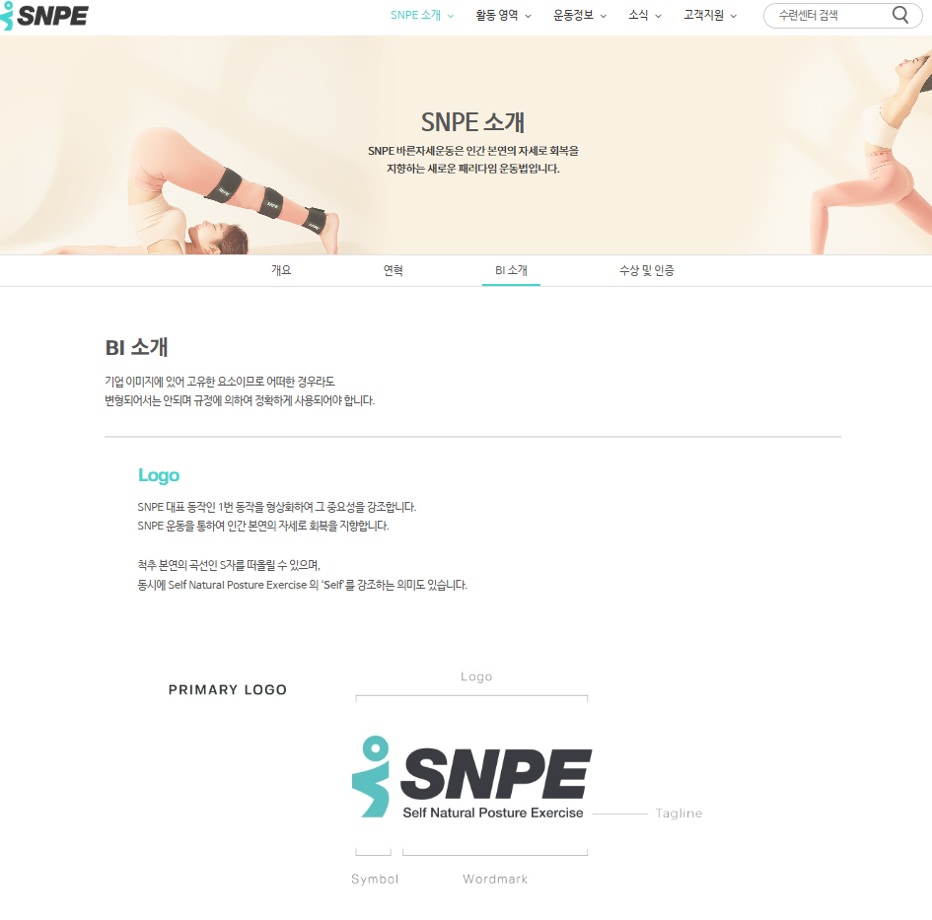

개요
연혁
BI소개 (기존 홈페이지 내용 반영)
지식재산권 (수정 상표권 내용으로 신설)
특허인증

수정요청

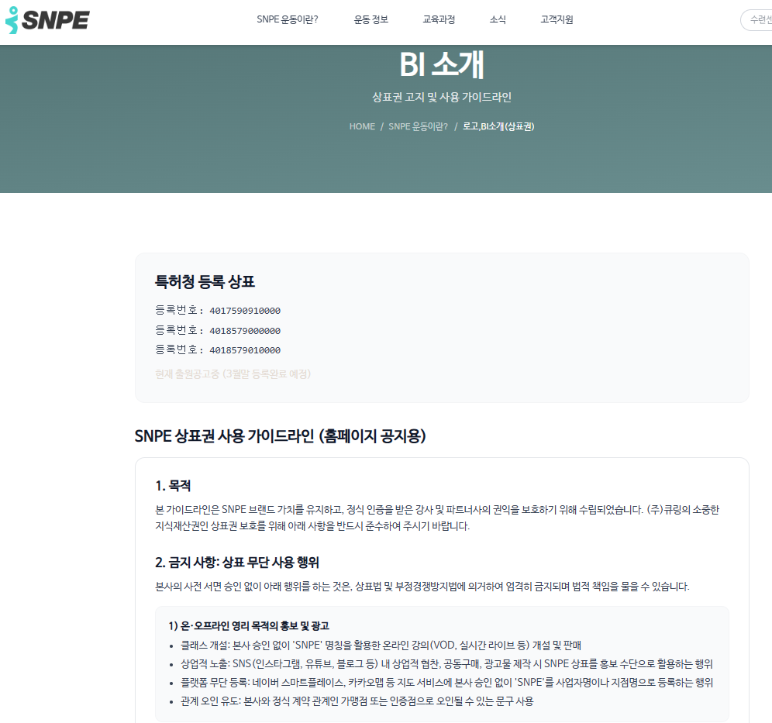

가맹점 인증점 안내 는 수정 전으로 판단되어 요청사항 기입(X)

상표권 고지
특허청 등록 상표 | 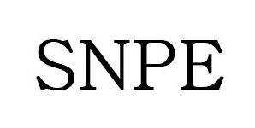 | 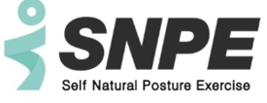
등록 번호 | 4017590910000 | 4018579000000 | 4018579010000 | 현재 출원공고중 (3월말 등록완료 예정)

SNPE 상표권 사용 가이드라인 (홈페이지 공지용)

1. 목적
본 가이드라인은 SNPE 브랜드 가치를 유지하고, 정식 인증을 받은 강사 및 파트너사의 권익을 보호하기 위해 수립되었습니다. (주)큐링의 소중한 지식재산권인 상표권 보호를 위해 아래 사항을 반드시 준수하여 주시기 바랍니다.

2. 금지 사항: 상표 무단 사용 행위
본사의 사전 서면 승인 없이 아래 행위를 하는 것은, 상표법 및 부정경쟁방지법에 의거하여 엄격히 금지되며 법적 책임을 물을 수 있습니다.

1) 온·오프라인 영리 목적의 홍보 및 광고
클래스 개설: 본사 승인 없이 ‘SNPE’ 명칭을 활용한 온라인 강의(VOD, 실시간 라이브 등) 개설 및 판매
상업적 노출: SNS(인스타그램, 유튜브, 블로그 등) 내 상업적 협찬, 공동구매, 광고물 제작 시 SNPE 상표를 홍보 수단으로 활용하는 행위
플랫폼 무단 등록: 네이버 스마트플레이스, 카카오맵 등 지도 서비스에 본사 승인 없이 'SNPE'를 사업자명이나 지점명으로 등록하는 행위
관계 오인 유도: 본사와 정식 계약 관계인 가맹점 또는 인증점으로 오인될 수 있는 문구 사용
2) 오프라인 영업 시설(센터/스튜디오) 오용
공식 계약(가맹/라이선스) 체결 없이 간판, 외부 시트지, 인테리어 등에 SNPE 상표를 사용하는 행위
3) 상표 도용 상품(굿즈) 제작 및 판매
SNPE 상표를 무단 각인·인쇄하여 제작한 운동 기구, 의류, 소품 등을 온·오프라인에서 제작·유통·판매하는 행위
4) 공식 채널 사칭
계정명 및 프로필에 'SNPE 공식', 'SNPE 본사', 'SNPE 인증', 'SNPE 전문센터' 등 본사 및 공식 제휴처로 오인하게 하여 회원을 모집하거나 광고 수익을 취하는 등의 행위

3. 정식 인증 강사의 상표 사용 허용 범위
SNPE 지도자 자격증은 ‘교육 및 지도 능력’을 인증하는 것이며, 별도의 계약 없이 ‘상표권에 대한 사용권’을 부여하는 것은 아닙니다.
허용 범위: 본인의 프로필(이력서) 내 'SNPE 인증 강사' 명기
조건부 허용: 문화센터, 관공서 등 공공기관에서 진행되는 수업은 공공 교육 활동으로 분류하여, 해당 기관 내 홍보물에 한해 상표 사용을 일부 승인합니다.
불허 범위: 본 가이드라인 제 2조 "금지 사항"에 포함된 일체의 행위

4. 위반 시 조치 및 제재
상표권 무단 사용 및 오용 사례 적발 시, (주)큐링은 브랜드 자산 보호를 위해 단계별 법적 절차를 진행합니다.
1. 시정 권고: 위반 사항에 대한 즉각적인 삭제 및 수정 요청 (경고장 발송)
2. 자격 제재: 가이드라인 반복 위반 시, 내부 규정에 따른 강사 자격 정지 또는 취소 (이부분은 내부 논의중)
3. 법적 조치: 민·형사상 손해배상 청구 및 상표법·부정경쟁방지법 위반에 따른 고소/고발

가맹점개설 및 인증점 계약안내
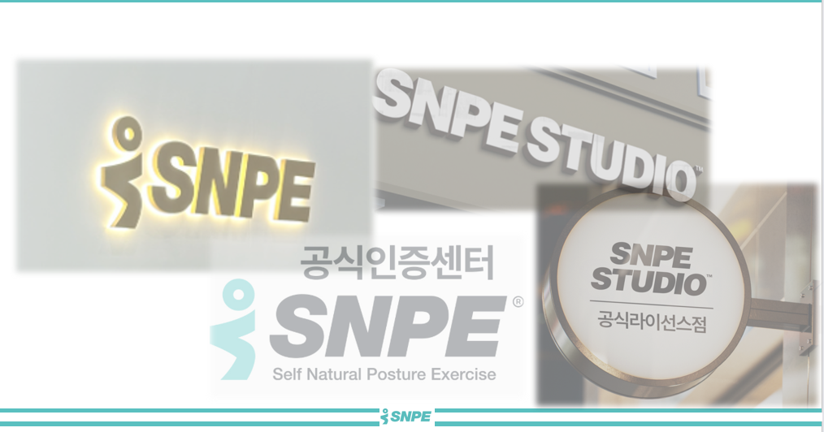
구분 | SNPE 전문센터 (가맹점) | SNPE STUDIO (인증점)
운영 자격 | SNPE 바른자세 지도사 자격증 취득자
로 고 및 상표 표지 | 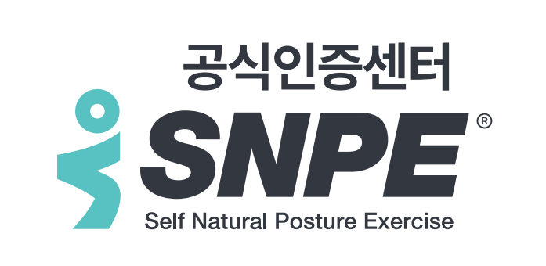 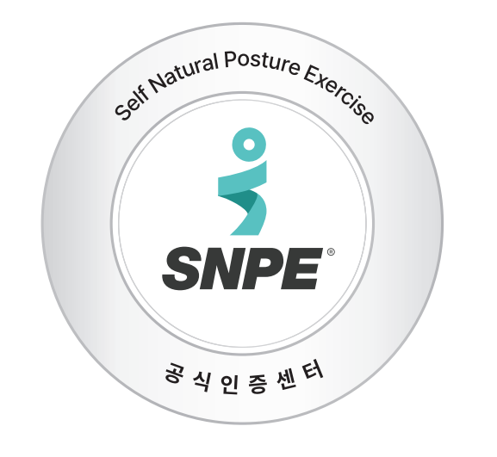 | 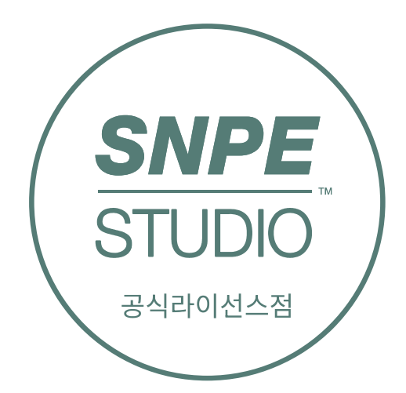 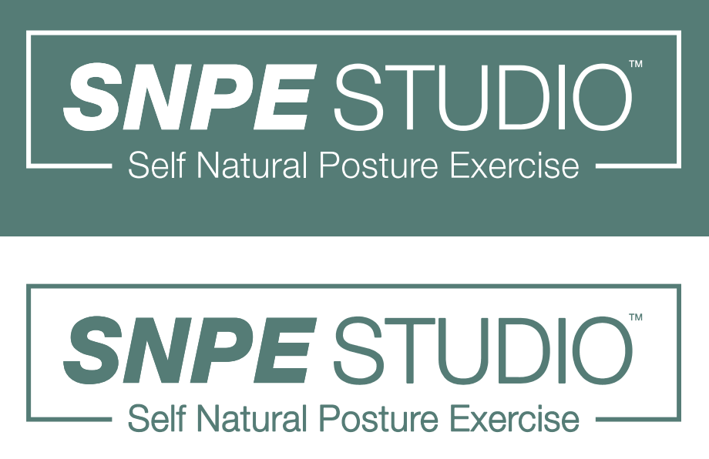 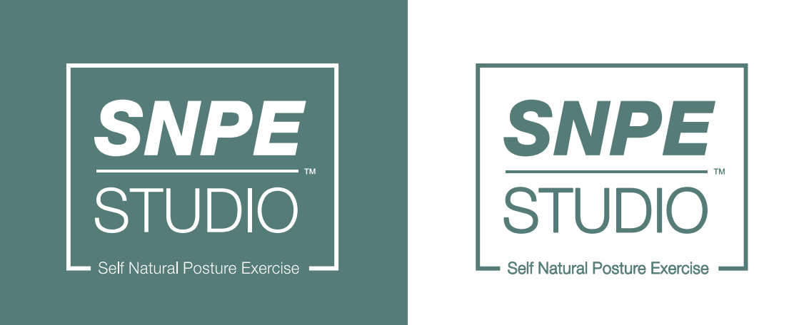
운영 컨셉 | 본사 표준 시스템 기반의 전문 교육 센터 | 운영 자율성 기반의 프라이빗 스튜디오
핵심 가치 | 브랜드 통일성 및 체계적인 교육 서비스 | 개별 특성에 맞는 유연한 운영
교육 과정 | 본사 공통 커리큘럼 및 정기 교육 필수 | 운영자 재량에 따른 프로그램 구성 가능
매장 규모 | 중대형 권장 (표준 규격 준수) | 소형/컴팩트 매장 (공간 효율 극대화)
권한 범위 | CI/BI 및 본사 독점 시스템 전체 활용 | 브랜드 사용 승인 및 디자인 소스 활용
영업권 보장 | 반경 1km 이내 입점 제한 보호

1. 브랜드 및 인프라 지원

공통 지원: SNPE 공식 상호 및 로고(CI/BI) 사용권, 시스템 활용 권리

가맹점 특화: 본사 차원의 정기적인 교육 업데이트 및 운영 정책 밀착 가이드

인증점 특화: 소규모 창업에 최적화된 운영 자율권 부여

2. 마케팅 및 디자인 지원 (가맹점)

홍보물: 각종 운영 양식, 현장 홍보물 가이드, 홍보 디자인 소스 제공

마케팅 툴: 지역별 시장 니즈 분석 데이터 및 마케팅 도구 지원

디자인: 운영에 필요한 각종 그래픽 디자인 요소 지원

3. 경제적 혜택

도구 지원: SNPE 전용 도구도입 시 할인 혜택 제공

비용 구조: 개별 안내

4. 문 의
snpeedu@mycuring

 | 개설 문의 양식

 | SNPE와 함께 바른자세의 가치를 전파할 파트너를 모십니다.

 | 본 양식은 SNPE 전문센터(가맹점) 및 SNPE STUDIO(인증점) 개설 상담을 위한 기초 자료로 사용됩니다.
 | 내용을 상세히 기재해 주시면 담당자가 확인 후 순차적으로 연락드리겠습니다.

 | 1. 신청 모델 선택

 | [ ] SNPE 전문센터 (가맹점 - 중대형, 본사 표준 시스템)

 | [ ] SNPE STUDIO (인증점 - 소형/컴팩트, 운영 자율성 중심)

 | 2. 신청자 기본 정보

 | 성함:

 | 연락처: (예: 010-0000-0000)

 | SNPE 강사 자격증 보유 현황:

 | [ ] LEVEL 2 자격 취득

 | [ ] LEVEL 3 전문가 과정 이수

 | [ ] 취득 예정 (교육 수강 중)

 | [ ] 미보유

 | 3. 개설 희망 지역 및 시기

 | 개설 희망 지역: (예: 서울시 강남구, 경기도 양주시 등 구체적 기재)

 | 개설 입지(상가) 보유 여부:

 | [ ] 보유 중 (상가 계약 완료 또는 본인 소유)

 | [ ] 검토 중 (특정 매물 확인 중)

 | [ ] 미보유 (상권 분석 및 추천 필요)

 | 개설 희망 시기:

 | [ ] 즉시 (1~2개월 내)

 | [ ] 3개월 이내

 | [ ] 6개월 이내

 | [ ] 단순 문의 (장기 계획)

 | 4. 기타 문의 사항

 | (자유 양식 텍스트 박스)

 | 5. 개인정보 수집 및 이용 동의 (필수)

 | 내용: 가맹/인증점 상담 및 안내 목적의 개인정보 수집 (성명, 연락처 등)

 | 보유 기간: 상담 종료 후 1년 (또는 별도 요청 시 즉시 삭제)

 | [ ] 위 개인정보 수집 및 이용에 동의합니다.

 |  | [ 개설 상담 신청하기 ]

